상품제안서
머레이 다기능 미세먼지 측정기 | 상품코드: F06346

 |  |  |  |  |  | 02-412-0044 | www.easy1.co.kr
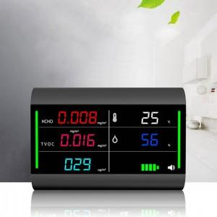 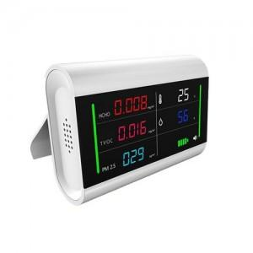

【상세/제작정보】 | .

【인쇄/포장옵션】 | 실크 / 포장지포장

【공급단가】 | 수량 | 100~ | 500~ | 1,000~ | 3,000~
*VAT별도 | 단가 | 54,000원 | 52,000원 | 50,000원 | 48,000원

【상품 URL】 | http://www.easy1.co.kr/src/goods_detail.php?gdno=6346

